报价单-宁波万豪酒店
Quotation / Bill Settlement 报价及结算单

Vendor Name/code 供应商名称与编号: |  |  |  |  | 康辉集团北京国际会议展览有限公司 |  |  |  |  |  |  |  |  | Forecast预计 | Actual 实际
Vendor contact 供应商联系人及电话与邮箱: |  |  |  |  | 王凤雨 15210370021 wangfengyu@cct.cn |  |  |  |  |  |  | Number of days of the event 会议天数 |  | 2
Date of Quotation 报价日期: |  |  |  |  | 2024.10.22 |  |  |  |  |  |  | No. of participants 参会人数: |  | 10
Validation Period 报价有效期: |  |  |  |  | 2024.11.10
Project Owner 项目负责人及电话: |  |  |  |  | 李瑞婷，17717376279
Project Owner email：项目负责人邮箱: |  |  |  |  | lruiting@werfen.com
Project Name 项目名称: |  |  |  |  | 10.31-11.1 宁波内部会议
Country /City 会议地点: |  |  |  |  | 宁波
Date of event 会议日期: |  |  |  |  | 2024.10.31-11.1

非公司直付酒店部分-所有报价均为不含税价格（不可抵扣项除外）
1 | Accommodation 住宿：酒店内
 |  |  |  |  |  | FORECASTED | FORECASTED | FORECASTED | FORECASTED | ACT. | ACT. | FIN | ACTUAL | UNI Variance | UNI TOTAL | Variance | REMARKS
All room charge should include Breakfast & Service charge 所有房间报价需含早餐及服务费： |  |  |  |  | Deadline for Option/ticketing 最晚预订时间 | No. of Room 间数 | Night 夜 | Price per unit in RMB 预计单价 | Total in RMB 预计总额 | No. of Room 实际间数 | Night 实际间夜 | Price per unit in RMB 实际单价 | Total in RMB 实际总额 | Uni Variance 单价差额 | UNI TOTAL | Variance 差额
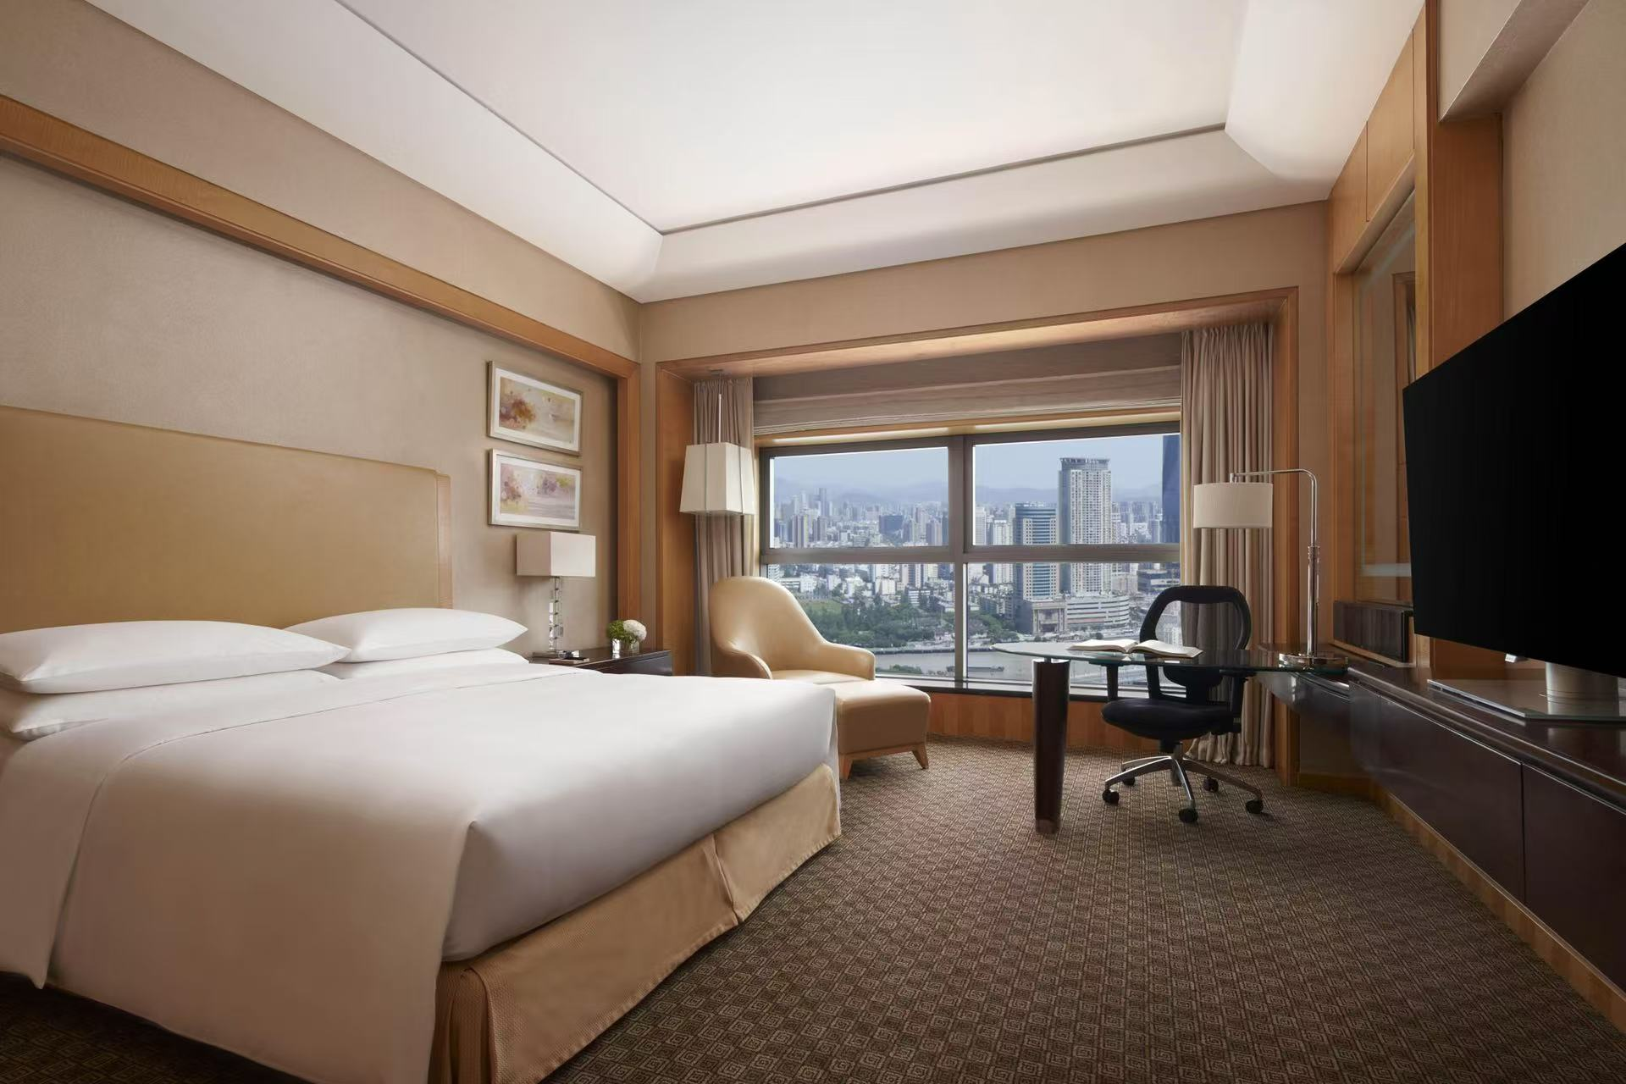
Hotel name,star酒店名称及星级 |  |  | 宁波万豪酒店 五星 2008年开业 |  |  |  |  |  |  |  |  |  | - | - | - | -
Single 单人间：含早 |  |  | 10.31-11.1 大床 含单早 |  | 预估 | 10 | 1 | 700 | 7,000.00 |  |  |  | - | -700.00 | - | -7,000.00
Single 标准间：含早 |  |  | 8/1-3 标间 含双早 |  | 预估 |  |  |  | - |  |  |  | - | - | - | -
Cancellation policy(notice before Xdays )取消规定及费用： |  |  |  |  |  |  |  |  |  |  |  |  |  | - | - | -
Subtotal for accommodation 小计： |  |  |  |  |  |  |  |  | ￥7,000.00 |  |  |  | ￥- | - | - | ￥-7,000.00
2 | Catering 餐：酒店内
 |  |  |  |  |  | FORECASTED | FORECASTED | FORECASTED | FORECASTED | ACT. | ACT. | FIN | ACTUAL | UNI Variance | UNI TOTAL | Variance | REMARKS
Date, name of restaurant日期，酒店内用餐： |  |  |  |  | Deadline for Option/ticketing 最晚预订时间 | No. of PAX 人数 | Qty 次 | Price per unit in RMB 预计单价 | Total in RMB 预计总额 | No. of PAX 实际人数 | Qty 实际次数 | Price per unit in RMB 实际单价 | Total in RMB 实际总额 | Uni Variance 单价差额 | UNI TOTAL | Variance 差额
用餐： |  | 11.1日中午 商务套餐 |  |  | n/a | 10 | 1 | 98 | 980.00 |  |  |  | - | -98.00 | - | -980.00
用餐： |  |  |  |  | n/a | 10 |  |  | - |  |  |  | - | - | - | -
Cancellation policy(notice before Xdays )取消规定及费用：
Subtotal for catering 小计： |  |  |  |  |  |  |  |  | ￥980.00 |  |  |  | ￥- | - | - | ￥-980.00
3 | Meetings - renting space & facilities 会议：
 |  |  |  |  |  | FORECASTED | FORECASTED | FORECASTED | FORECASTED | ACT. | ACT. | FIN | ACTUAL | UNI Variance | UNI TOTAL | Variance | REMARKS
Date, name of meeting room日期，酒店内费用： |  |  |  |  | Deadline for Option/ticketing 最晚预订时间 | No. 数量 | Qty 次 | Price per unit in RMB 预计单价 | Total in RMB 预计总额 | No. 实际数量 | Qty 实际次数 | Price per unit in RMB 实际单价 | Total in RMB 实际总额 | Uni Variance 单价差额 | UNI TOTAL | Variance 差额
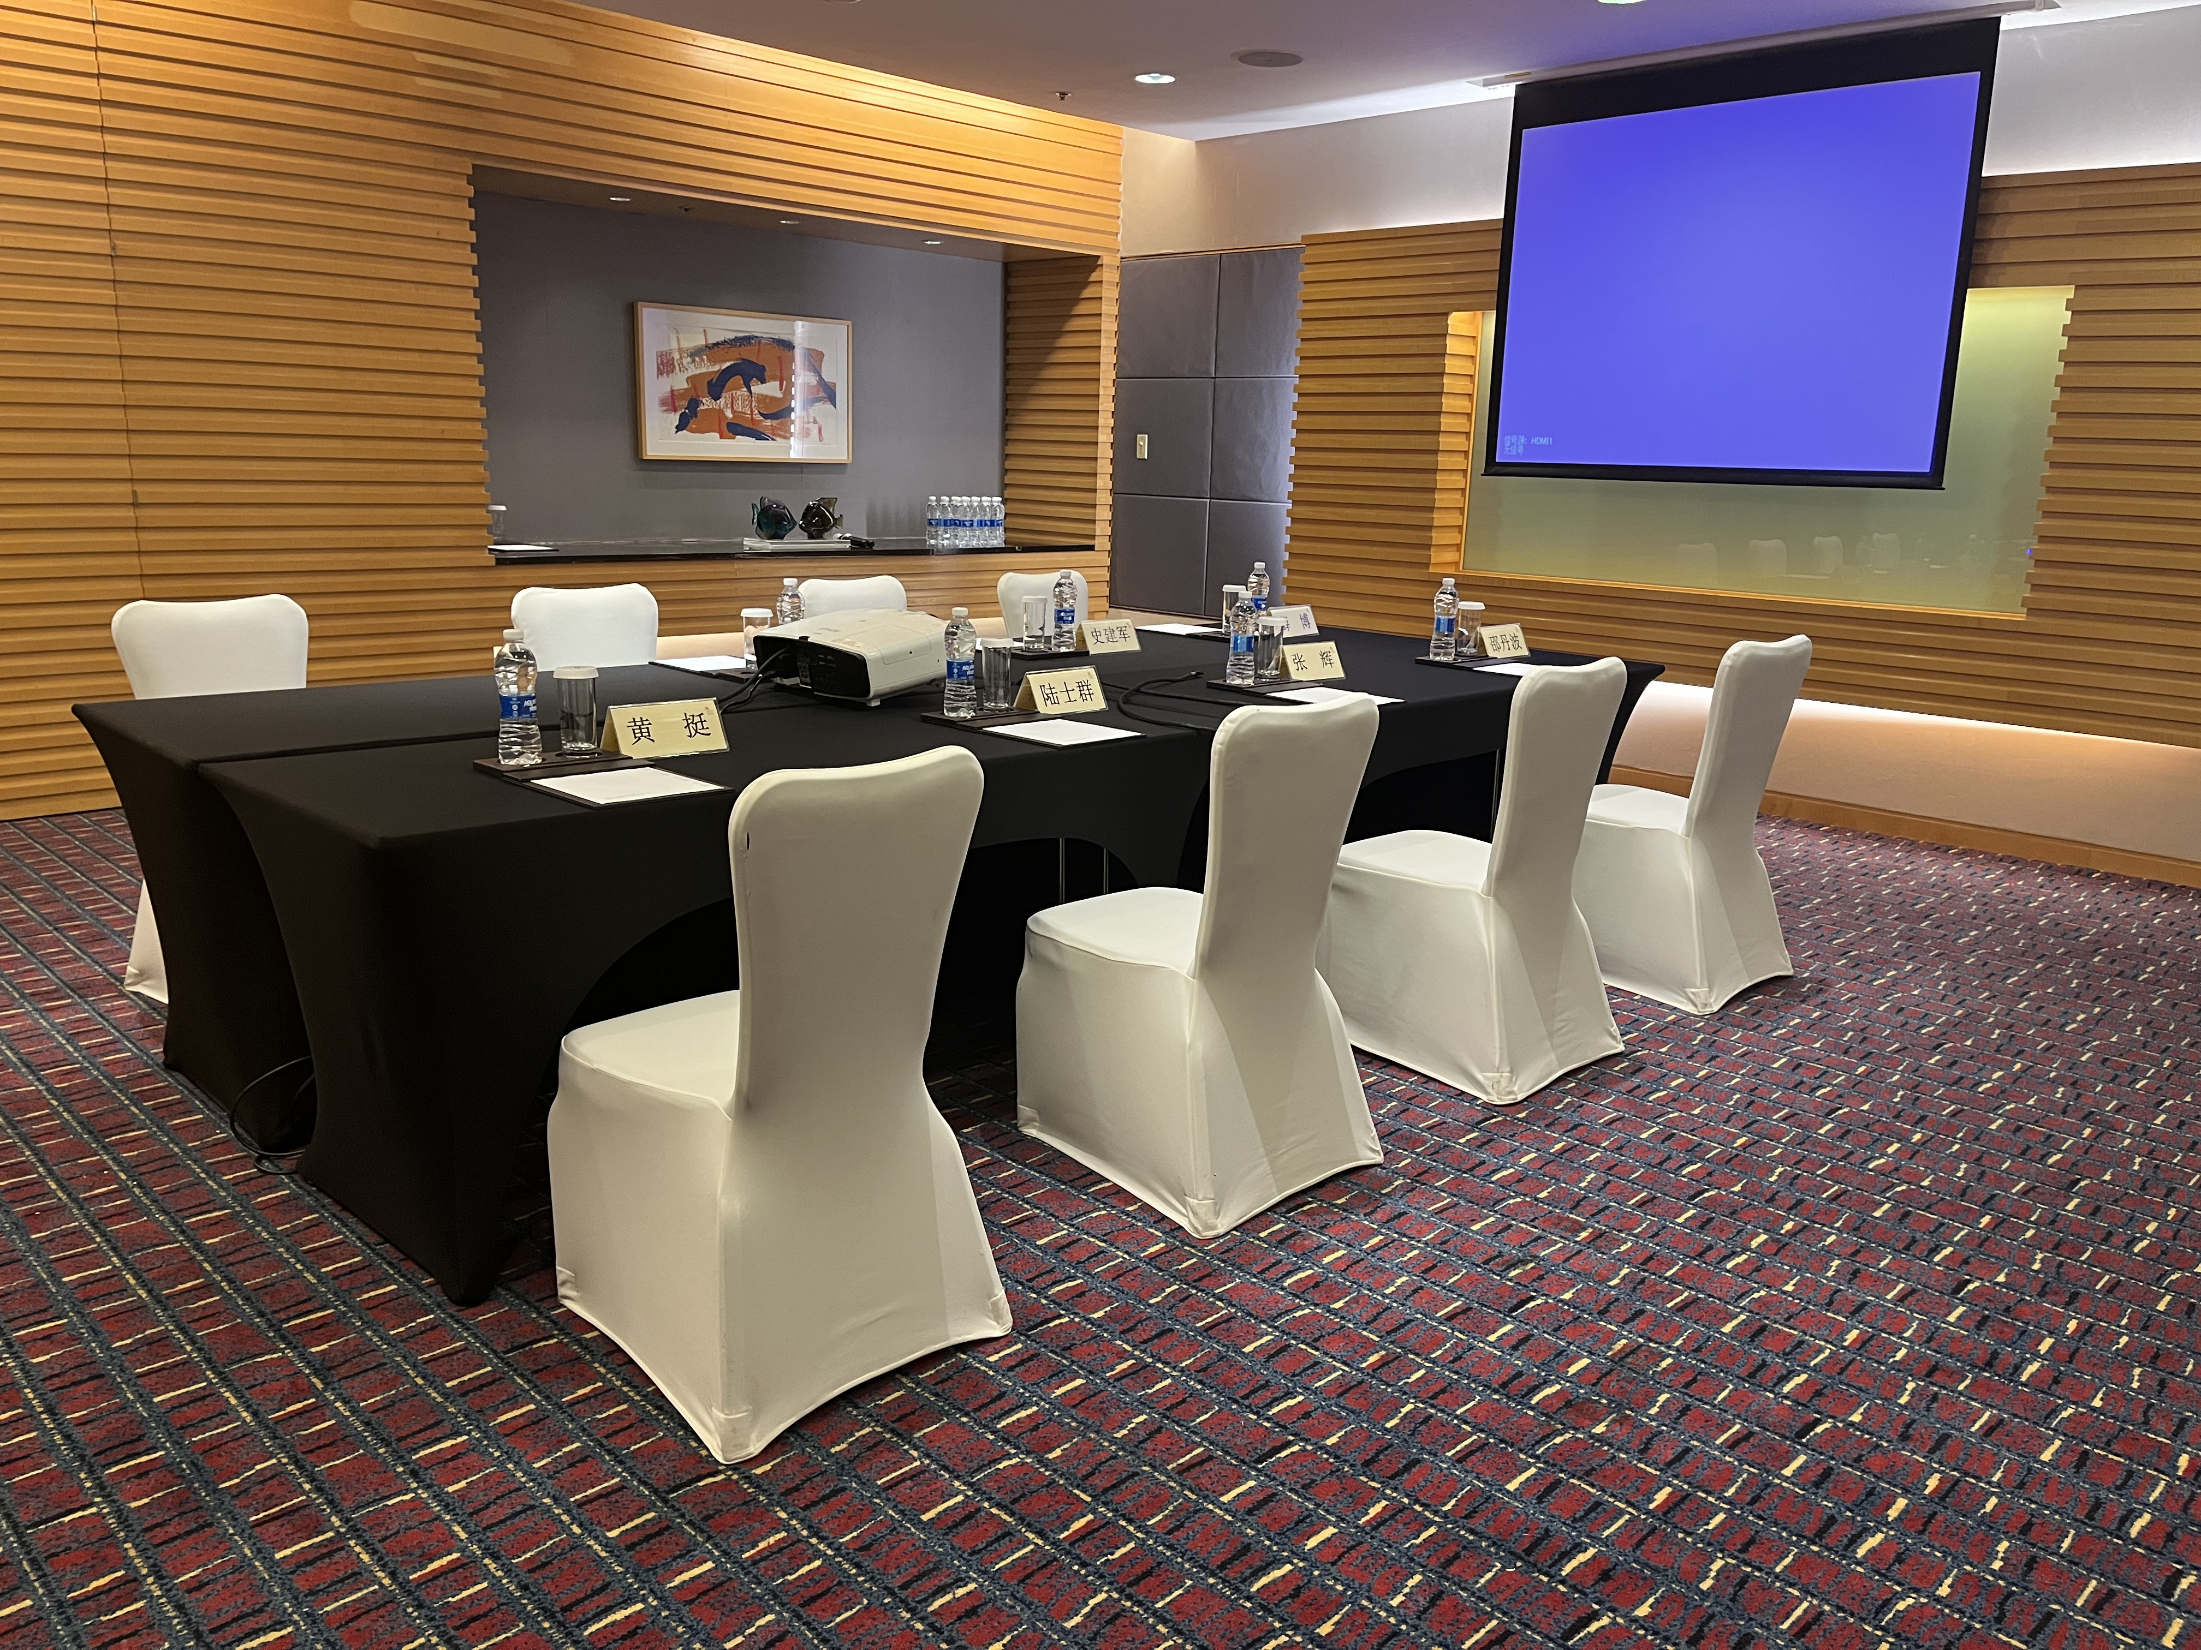
Meeting Room会场 |  | 10月31日下午半天+11.1日全天 |  | 二楼 3号会议室 43.5平 提供5500流明投影仪、纸、笔、矿泉水 | n/a | 3 | 1 | 1500 | 4,500.00 |  |  |  | - | -1,500.00 | - | -4,500.00
Tea Breaks茶歇：酒店单次茶歇 |  |  |  | 两次 | n/a | 10 | 2 | 68 | 1,360.00 |  |  |  | - | -68.00 | - | -1,360.00
Subtotal for meetings 小计： |  |  |  |  | n/a |  |  |  | ￥5,860.00 |  |  |  | ￥- | - | - | -5,860.00
Service change ( %)服务费；（酒店部分） |  |  |  |  | 8% |  |  |  | ￥1,107.20 |  |  |  | ￥- | - | - | ￥-1,107.20
非酒店部分-所有报价均为不含税价（不可抵扣项除外）
4 | Transport --Non Air(exclude sightseeing) 其他交通工具：
 |  |  |  |  |  | FORECASTED | FORECASTED | FORECASTED | FORECASTED | ACT. | ACT. | FIN | ACTUAL | UNI Variance | UNI TOTAL | Variance | REMARKS
All transportation charge should include details： 所有车价需要注明车型、行程、以及超时费等： |  |  |  |  | Deadline for Option/ticketing 最晚预订时间 | No. of PAX 数量 | Qty 次 | Price per unit in RMB 预计单价 | Total in RMB 预计总额 | No. 实际数量 | Qty 实际次数 | Price per unit in RMB 实际单价 | Total in RMB 实际总额 | Uni Variance 单价差额 | UNI TOTAL | Variance 差额
 |  |  |  |  |  |  |  |  | - |  |  |  | - | - | - | -
停车费、过路费等杂费 |  |  |  | 预估 |  |  |  |  | - |  |  |  | - | - | - | -
OT Charge: 超时费： |  |  |  | 预估 |  |  |  |  |  |  |  |  | - | - | - | -
Subtotal for transport 小计： |  |  |  |  |  |  |  |  | ￥- |  |  |  | ￥- | - | - | ￥-
6 | Meetings facilities 会议设施：
 |  |  |  |  |  | FORECASTED | FORECASTED | FORECASTED | FORECASTED | ACT. | ACT. | FIN | ACTUAL | UNI Variance | UNI TOTAL | Variance | REMARKS
Date, name of restaurant日期： |  |  |  |  | Deadline for Option/ticketing 最晚预订时间 | No. of PAX 人数 | Qty 次 | Price per unit in RMB 预计单价 | Total in RMB 预计总额 | No. of PAX 实际人数 | Qty 实际次数 | Price per unit in RMB 实际单价 | Total in RMB 实际总额 | Uni Variance 单价差额 | UNI TOTAL | Variance 差额
签到背板 |  |  |  |  |  |  |  |  | - |  |  |  | - | - | - | -
嘉宾证 |  |  |  |  |  |  |  |  | - |  |  |  |  | - | - | -
会议桌卡 |  |  |  |  |  |  |  |  | - |  |  |  |  | - | - | -
Subtotal for meetings 小计： |  |  |  |  |  |  |  |  | ￥- |  |  |  | ￥- | - | - | ￥-
8 | Agency Management Fee 服务费：
 |  |  |  |  |  | FORECASTED | FORECASTED | FORECASTED | FORECASTED | ACT. | ACT. | FIN | ACTUAL | UNI Variance | UNI TOTAL | Variance | REMARKS
 |  |  |  |  | Deadline for Option/ticketing 最晚预订时间 | No. 数量 | Qty 次 | Price per unit in RMB 预计单价 | Total in RMB 预计总额 | No. 实际数量 | Qty 实际次数 | Price per unit in RMB 实际单价 | Total in RMB 实际总额 | Uni Variance 单价差额 | UNI TOTAL | Variance 差额
Destinationation Escort地陪：康辉工作人员 |  |  |  |  | n/a | 1 | 2 | 500 | 1,000.00 |  |  |  | - | -500.00 | - | -1,000.00
Accommondation 住宿 |  |  |  |  | n/a | 1 | 1 | 600 | 600.00 |  |  |  | - | -600.00 | - | -600.00
Transportation交通 -以实际为准 |  |  |  |  | n/a |  |  |  |  |  |  |  | - | - | - | -
Service change ( %)服务费；（非酒店部分） |  |  |  |  | 8% |  |  |  | ￥- |  |  |  | ￥- | - | - | -
Subtotal for meetings 小计： 含酒店部分服务费包括直付 |  |  |  |  |  |  |  |  | ￥2,707.20 |  |  |  | ￥- | - | - | ￥-2,707.20
Tax change ( %) 增值税费； |  |  |  |  | 6% |  |  |  | ￥992.83 |  |  |  | ￥- |  |  | ￥-992.83

 |  |  |  |  | Summary |  | FORECASTED |  |  |  | ACT.ual |  |  |  | Variance
 |  |  |  |  |  |  | Total in RMB 预计总额 |  | Average cost per person and per day 预计人均日消费 |  | Total in RMB 实际总额 |  | Average cost per person and per day 实际人均日消费 |  | Uni(SAV)RMB
 |  |  |  |  | 1 Accommodation 住宿： |  | ￥7,000.00 |  | 350 |  | ￥- |  | #DIV/0! |  | -7,000.00
 |  |  |  |  | 2 Catering 餐：酒店内 |  | ￥980.00 |  | 49.00 |  | ￥- |  | #DIV/0! |  | -980.00
 |  |  |  |  | 3 Meeting room：酒店内 |  | ￥5,860.00 |  | 293.00 |  | ￥- |  | #DIV/0! |  | -5,860.00
 |  |  |  |  | 4 Transport --Non Air其他交通工具： |  | ￥- |  | 0.00 |  | ￥- |  | #DIV/0! |  | -
 |  |  |  |  | 5 Catering 餐：非酒店内 |  | ￥- |  | 0 |  | ￥- |  | #DIV/0! |  | -
 |  |  |  |  | 6 Meetings facilities 会议设施： |  | ￥- |  | 0 |  | ￥- |  | #DIV/0! |  | -
 |  |  |  |  | 7 Registration注册： |  | ￥- |  | 0 |  | ￥- |  | #DIV/0! |  | -
 |  |  |  |  | 8 Agency Management Fee服务费： |  | ￥2,707.20 |  | 135.36 |  | ￥- |  | #DIV/0! |  | -2,707.20
 |  |  |  |  | 10 Tax VAT 增值税税金 |  | ￥992.83 |  | 99.28 |  | ￥- |  | #DIV/0! |  | -992.83
 |  |  |  |  | 9 Actual additionalexpenses实际增项费用 |  | ￥- |  | 0 |  | ￥- |  | #DIV/0! |  | -
 |  |  |  |  | 10 total 总计 |  | ¥17,540 |  | ￥926.64 |  | ￥- |  | #DIV/0! |  | ￥-17,540.03

